2020_01_data
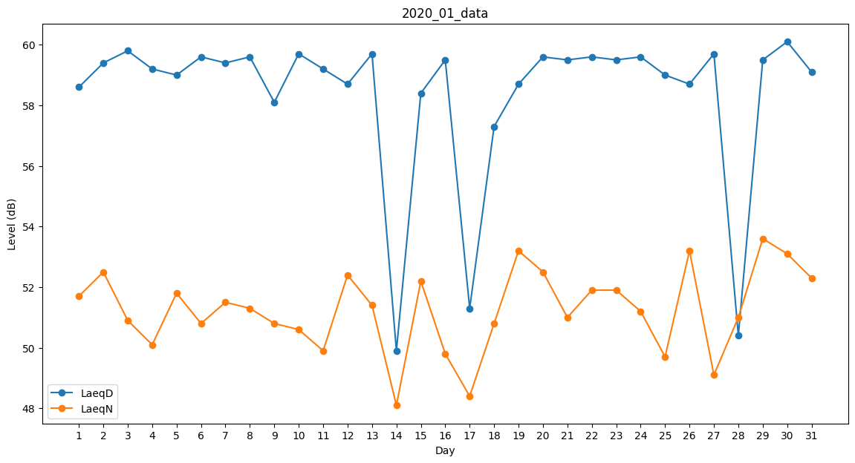
Day | LaeqD | LaeqN
1 | 58.6 | 51.7
2 | 59.4 | 52.5
3 | 59.8 | 50.9
4 | 59.2 | 50.1
5 | 59 | 51.8
6 | 59.6 | 50.8
7 | 59.4 | 51.5
8 | 59.6 | 51.3
9 | 58.1 | 50.8
10 | 59.7 | 50.6
11 | 59.2 | 49.9
12 | 58.7 | 52.4
13 | 59.7 | 51.4
14 | 49.9 | 48.1
15 | 58.4 | 52.2
16 | 59.5 | 49.8
17 | 51.3 | 48.4
18 | 57.3 | 50.8
19 | 58.7 | 53.2
20 | 59.6 | 52.5
21 | 59.5 | 51
22 | 59.6 | 51.9
23 | 59.5 | 51.9
24 | 59.6 | 51.2
25 | 59 | 49.7
26 | 58.7 | 53.2
27 | 59.7 | 49.1
28 | 50.4 | 51
29 | 59.5 | 53.6
30 | 60.1 | 53.1
31 | 59.1 | 52.3

